Kainų detalizacija
 |  |  | Konkurso sąlygų priedo Nr. 2 priedas/Annex No. 2

DĖL PARODOS „SUMMER FANCY FOOD SHOW 2022 (SFFS)“ NIUJORKE, jUNGTINĖSE AMERIKOS VALSTIJOSE, LIETUVOS ĮMONIŲ JUNGTINIO PARODINIO PAVILJONO PASTATYMO IR ĮRENGIMO DARBŲ PIRKIMAS/PURCHASE OF THE INSTALLATION WORKS OF THE JOINT PAVILION OF LITHUANIAN COMPANIES AT THE EXHIBITION „SUMMER FANCY FOOD SHOW 2022 (SFFS)“

PASIŪLYMO PRIEDAS: KAINŲ DETALIZAVIMAS/ANNEX TO THE PROPOSAL: PRICES IN DETAIL

 | 1. INFORMACIJA APIE TIEKĖJĄ/1.SUPPLIER INFORMATION
Ūkio subjektų grupės Tiekėjų pavadinimai/Company name |  | Spectacular Event Management DMCC
Ūkio subjektų grupės atsakingas partneris (pildoma, jei pasiūlymą teikia ūkio subjektų grupė)/Responsible partner of the entity (to be filled in if the proposal is submitted by a group of entities |  | Odilbek Khabibullaev

1 lentelė
BENDRA PASIŪLYMO KAINA/GENERAL PROPOSAL PRICE
Eil.Nr./ No. | Pavadinimas/Title | Kaina, EUR (be PVM)/Price EUR excluding VAT
1 | 2 | 3
1. | Paviliono vizualizacijos pateikimas/Pavilion visualization | 1000.00
2. | Paviljono pastatymo darbai (montavimas, demontavimas, wi-fi ryšys, elektra, elektros tiekimas, paviljono valymas, šiukšlių išvežimas, apšvietimas, grindų danga, sienos, fascia, privalomos dezinfekcinės priemonės ir kt.)/Common expenditures of a pavilion (mantling, distmantling, wi-fi, electricity, cleaning of the stand, waste removal, lightning, flooring, mounting of the walls, fascia, sanitizers, other mandatory personal protective equipment according to Exhibition rules and other) | 12471.00
3. | Užsakoma įranga (24-57 eilučių suma)/Ordered equipment (sum of lines 24-58) | 12541.00
 | Bendra pasiūlymo kaina, EUR be PVM/Total price of the Proposal EUR,excluding VAT | 26012.00
 | PVM/VAT | 5202.00
 | Bendra pasiūlymo kaina su PVM/Total price of the Proposal EUR, including VAT | 31214.00

Eil.Nr./ No. | Pavadinimas/Title | Kiekis/Quantity | Įrangos vertė/Equipment value | Pavyzdys/Reference
1 | Rakinamas baltas informacinis baras su lentynomis/Lockable white info counter with shelves inside | 5 | 1750.00
2 | Rakinamas baltas stilizuotas informacinis baras su lentynomis (1000x1050x600 ar pan ašaus dydžio) (NE ŠVIESDĖŽĖ) /Lockable white info counter (1000x1050x600 or simkilar) with shelves inside and Litfood logo (NOT LIGHTBOX) | 1 | 850.00
3 | Balta baro kėdė/White bar stool | 8 | 200.00
4 | Baltas apvalus stalas/White round table | 5 | 500.00 | 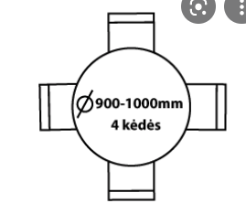 h=73 (or similar) | 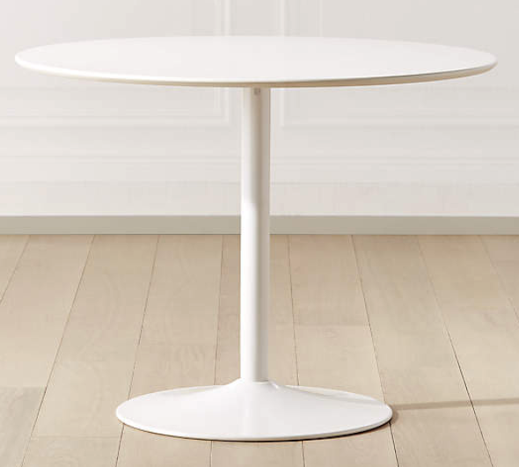 | 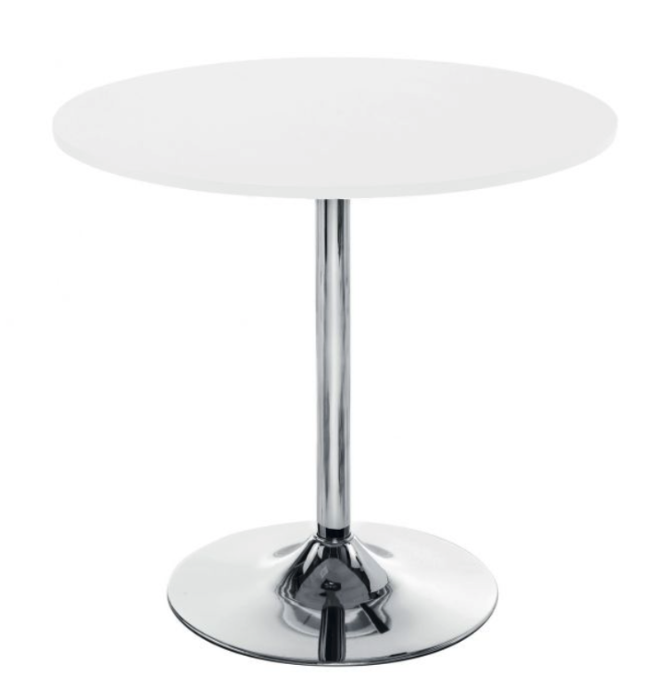
5 | Baltos kėdės/White chairs | 20 | 440.00 | 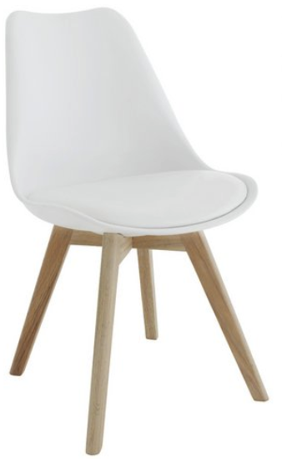 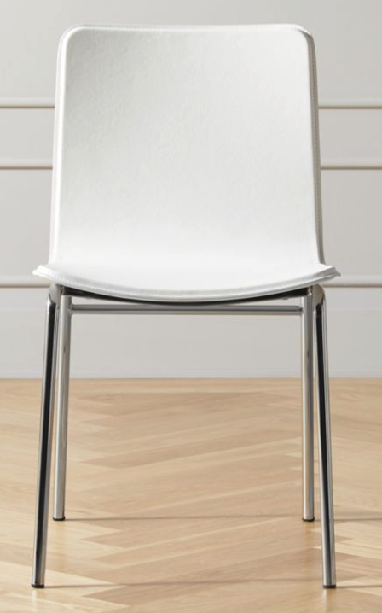
6 | Plakatas su įmonės reklama galinėje įmonės ploto dalyje / Poster with company advertisement in the back of company space | 6 | 1290.00
7 | Dvipusis plakatas su įmonės reklama (gali būti kaip atrama paviljono konstrukcijai)/Double sided poster with company advertisement (might be as support for pavilion construction) | 6 | 2200.00 | or similar
8 | Šiukšlių kibiras/Waste bin |  | 190.00
9 | Aukšta stiklinė vitrina/High glass showcase | 5 | 600.00
10 | Rozetė/socket | 16 | 100.00
11 | Lankstinukų dėklas/literature rack | 5 | 340.00
12 | Reklaminis Lietuvos Respublikos Žemės ūkio ministerijos logotipas/Ministry of Agriculture logo (~15x10 cm) | 6 | 80.00
13 | Bevielis internetas (WI-FI) - jei nėra galimybės naudotis parodų rūmų interneto ryšio prieiga / WI-FI - if there is no possibility to acces the Venue WI-FI account | 1 | 500.00
14 | 24 valandų elektros tiekimas šaldymo įrangai /24 hour electricity supply for refrigerator | 1 | 1270.00
15 | LED TV/ LED TV | 1 | 256.00
16 | Penkių lentynų pastatomi stelažai/5 storage shelves | 2 | 660.00 | 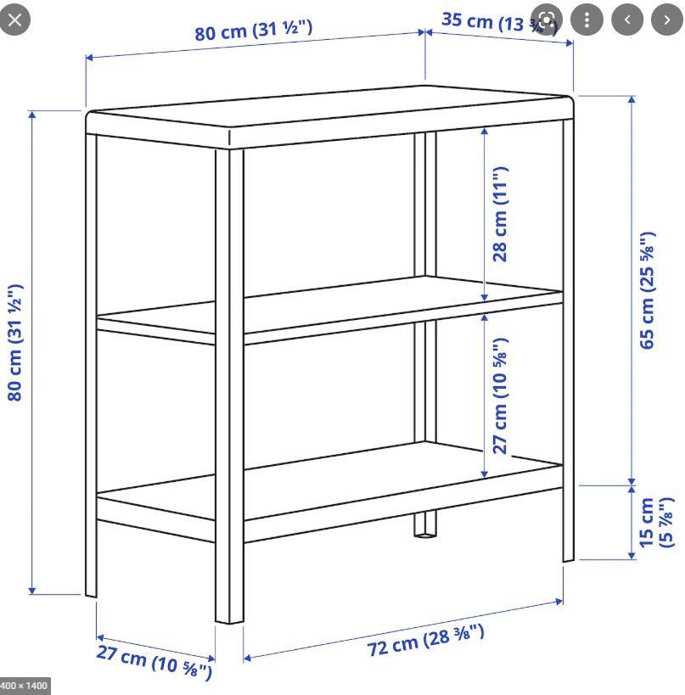 or similar measurements
17 | Drabužių kabykla/Rack (for clothes) | 1 | 80.00
18 | Dideli šiukšlių kibirai/Big waste bins (not less then 50l) | 1 | 10.00
19 | 3 jungčių prailgintuvas/3-way extension pieces | 1 | 30.00
20 | Adapteris elektros lizdui / EU type adapter for socket | 5 | 100.00
21 | Dideli šiukšlių maišai (pakuotėmis)/Large garbage bags (packages) (150 l) | 1 | 5.00
22 | Automatinis kavos virimo aparatas/Automatic coffee machine | 1 | 290.00
23 | Elektrinis virdulys/Kettle | 1 | 80.00
24 | Kavos pupelės/Coffee beans, kg (100% Arabica) | 2 | 150.00
25 | Arbata (žalia, juoda, vaisinė), dėžutės/Tea (green, black, fruit) (boxes) | 1 | 150.00
26 | Fasuotas cukrus, 100 vnt. * 5 gr./Sugar packs, 500 units (5 g. packs), kg | 1 | 100.00 | 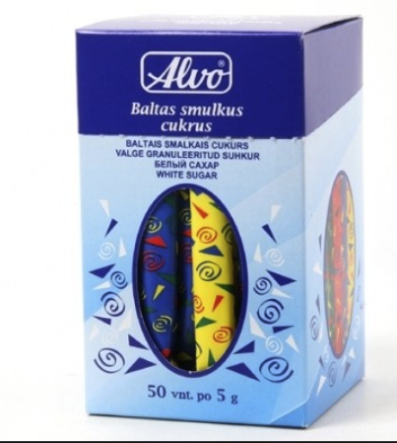
27 | Grietinėlė kavai balinti (sufasuoti po 10 vienetų), pakelis/Milk (for coffee), 10 unit packs | 3 | 50.00 | 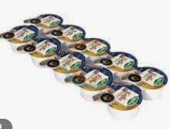
28 | Vienkartiniai kartoniniai puodeliai/Plastic cups (disposable) (200 ml) | 200 | 40.00 | 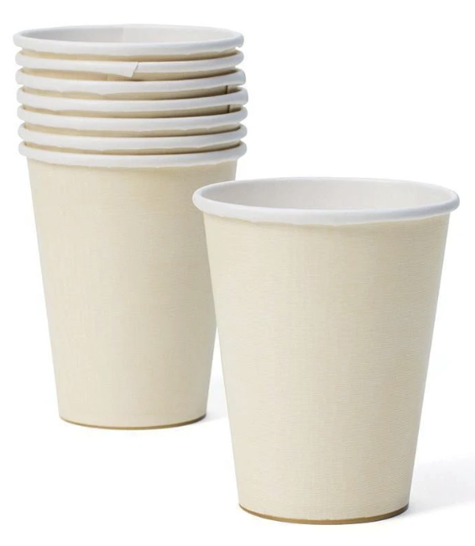 200 ml
29 | Vienkartinės stiklinės/Disposable glasses (200 ml) | 100 | 40.00
30 | Vienkartinės stalo servetėlės, pakuotės po 100 vnt./Paper napkins (100 pcs / pack) | 2 | 10.00 | 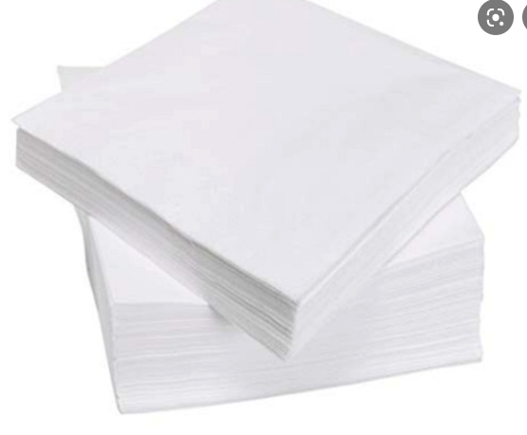 12x12 cm or similar
31 | Popieriniai rankšluosčiai, ne mažiau nei 200 vnt. lapelių pakuotėje/Paper towels (in packs, 1 pcs not less than 200 pieces) | 5 | 10.00 | 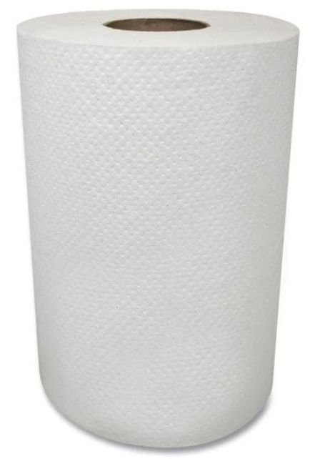
32 | Vienkartiniai šaukšteliai/Disposable spoons | 100 | 10.00
33 | Geriamo vandens aparatas/Water dispenser | 1 | 150.00
34 | Veidrodis/mirror (50x25 cm) | 1 | 10.00
35 | Geriamas vanduo pritaikytas vandens aparatui/Water for the bottle dispenser, units | 2 | 30.00

